Planilha1
Bruno Leandro Diniz Lucas Alush Barletta Ygor Lopes Nakonieczni
1 ª ETAPA DO ESTUDO DIRIGIDO - LEVANTAMENTO DE REQUISITOS
Código | Descrição | Ator/Responsável | Tipo (Funcional/Não funcional) | Estabilidade: Estável ou Volátil | Alterações
 |  |  |  |  | Risco ao Sistema | Impacto na Arquitetura
RF01 | Manter o cadastro p/ cada produto: {código, código de barras, nome, descrição, categoria do produto, marca e quantidade atual no estoque} | Funcionário/Administrador/Estoquista | Funcional | Estável | Baixo | Baixo
RF02 | Manter cadastro de fornecedor | Funcionário/Administrador | Funcional | Estável | Baixo | Baixo
RF03 | Manter o cadastro de funcionários | Funcionário/Administrador | Funcional | Estável | Baixo | Baixo
RF04 | Controlar a entrada das peças do estoque – Onde uma nova quantidade de produtos deverá ser acrescida a quantidade atual de produtos | Funcionário/Atendente | Funcional | Estável | Médio | Baixo
RF05 | Controlar a saída das peças do estoque e emissão de Nota Fiscal - Onde uma quantidade de produtos deverá ser subtraída da quantidade atual do produto e logo após, a nota fiscal deverá ser emitida. | Funcionário/Atendente | Funcional | Estável | Médio | Baixo
RF06 | Controlar a perda das peças do estoque - Onde uma quantidade de produtos estragada deverá ser subtraída da quantidade atual do produto | Funcionário/Atendente | Funcional | Estável | Médio | Baixo
RF07 | Controlar a troca das peças do estoque - Onde uma quantidade de produtos não sofre alteração, mas o movimento do estoque é registrado (entrada e saída) | Funcionário/Atendente | Funcional | Estável | Médio | Baixo
RF08 | O sistema deve permitir que o cliente informe o produto desejado para compra ou orçamento | Cliente | Funcional | Volátil | Baixo | Baixo
RF09 | Fornecer filtro para buscar por código, nome ou parte do nome, categoria e/ou marca do produto | Funcionário/Atendente | Funcional | Estável | Baixo | Baixo
RF10 | Fornecer filtro para busca pelo nome ou parte do nome do cliente | Funcionário/Atendente | Funcional | Estável | Baixo | Baixo
RF11 | Manter o cadastro de clientes novos através de suas informações básicas de identificação e contatos | Funcionário/Atendente | Funcional | Estável | Baixo | Baixo
RF12 | Controlar e disponibilizar as formas de pagamento: à vista no débito/dinheiro/pix, a prazo em 3 vezes no cartão, a prazo no boleto de cobrança | Administrador/Desenvolvedor | Funcional | Volátil | Baixo | Médio
RF13 | Venda a prazo no boleto de cobrança com autorização do gerente | Desenvolvedor | Funcional | Estável | Baixo | Baixo
RF14 | O cliente poderá realizar uma compra com mais de um produto em uma só nota fiscal | Desenvolvedor | Funcional | Volátil | Baixo | Baixo
RF15 | A nota fiscal poderá apresentar a compra de mais de um produto | Cliente | Funcional | Estável | Baixo | Baixo
RF16 | Permitir que os clientes consultem seu histórico de compras realizadas na loja | Cliente | Funcional | Estável | Baixo | Baixo
RNF01 | O sistema deverá obrigatoriamente funcionar no sistema operacional Windows com navegador internet Google Chrome (parque de máquinas da empresa) | - | Não funcional/Inverso – Produto – Produto | Estável | Médio | Alto
RNF02 | O sistema deve apresentar uma interface amigável e de fácil utilização para os atendentes | - | Não funcional - Produto – Produto | Volátil | Baixo | Médio
RNF03 | Em todas as janelas do sistema é necessário mostrar a logo da PeçaCerta | - | Não funcional – Produto – Produto | Estável | Baixo | Baixo
RNF04 | Será criado um sistema de ajuda remota e treinamento para os vendedores | - | Não funcional – Produto – Projeto | Volátil | Médio | Médio
RNF05 | Será criado um manual impresso para futuras consultas | - | Não funcional – Organizacional – Projeto | Volátil | Baixo | Baixo
RNF06 | O sistema deverá ser web com a possibilidade de se implantar um comércio virtual nas versões futuras | - | Não funcional – Externo – Projeto | Volátil | Médio | Médio
RNF07 | O sistema deverá ter uma rotina automatizada de backup em nuvem | - | Não funcional – Produto – Projeto | Estável | Baixo | Médio
RNF08 | O sistema deve ser capaz de lidar com múltiplas transações e consultas de clientes de forma eficiente | - | Não funcional - Desempenho | Estável | Alto | Médio
RNF09 | A empresa necessitará de um sistema de help online a fim de auxiliar os vendedores nos primeiros momentos de transição do sistema bem como treinamento para novos vendedores. | - | Não funcional - Usabilidade | Volátil | Baixo | Médio

2 ª ETAPA DO ESTUDO DIRIGIDO - REQUISITOS ALICIADOS
Código | Descrição | Ator/Responsável | Tipo (Funcional/Não funcional) | Estabilidade: Estável ou Volátil | Alterações
 |  |  |  |  | Risco ao Sistema | Impacto na Arquitetura
RNF01 | O sistema deve garantir desempenho eficiente, processando múltiplas transações simultâneas, oferecendo suporte ao atendimento do cliente com integração aprimorada com um bate papo ao vivo e monitoramento em tempo real | - | Não funcional - Desempenho | Volátil | Alto | Médio
RNF02 | O Sistema de suporte online deve incluir treinamentos presenciais com o apoio de vendedores experientes, abordando questões de comunicação entre vendedores e suporte técnico, além de fornecer relatórios de uso e progresso para avaliar a eficácia do treinamento | - | Não funcional - Usabilidade | Volátil | Baixo | Médio
RNF03 | O sistema deve permitir a implantação de uma loja virtual com funcionalidade de venda na web, visando expandir o alcance do negócio para atingir um público online mais amplo e proporcionar uma opção de compra conveniente para os clientes existentes, incluindo recurso de carrinho de compras, pagamento online e rastreamento de pedidos | - | Não funcional - Confiabilidade | Volátil | Médio | Médio

2 ª ETAPA DO ESTUDO DIRIGIDO - ALICIANDO REQUISITOS

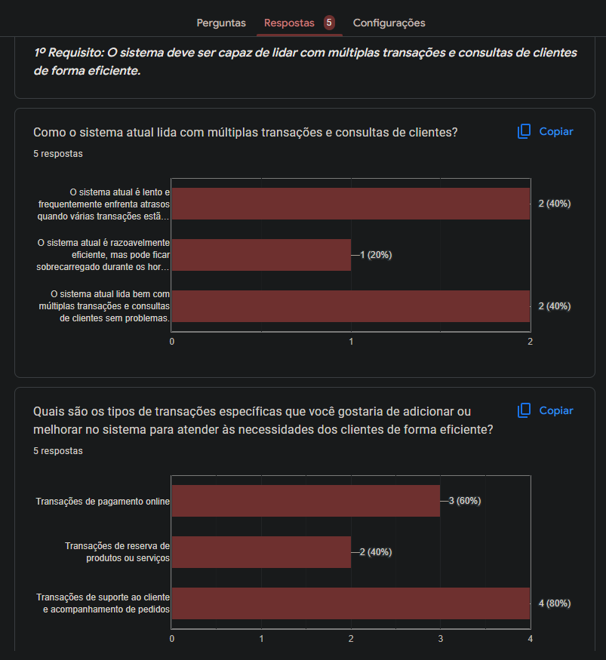
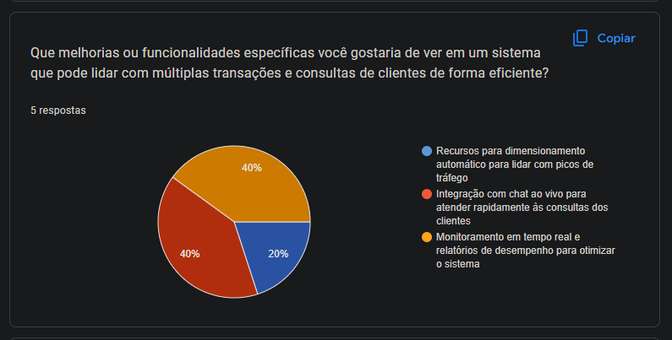
 | 1º Requisito: O sistema deve ser capaz de lidar com múltiplas transações e consultas de clientes de forma eficiente.
 | Pergunta: Como o sistema atual lida com múltiplas transações e consultas de clientes?
 | O sistema atual é lento e frequentemente enfrenta atrasos quando várias transações estão em andamento

 | Pergunta: Quais são os tipos de transações específicas que você gostaria de adicionar ou melhorar no sistema para atender às necessidades dos clientes de forma eficiente?
 | Transações de suporte ao cliente e acompanhamento de pedidos

 | Pergunta: Que melhorias ou funcionalidades específicas você gostaria de ver em um sistema que pode lidar com múltiplas transações e consultas de clientes de forma eficiente?
 | Integração com chat ao vivo para atender rapidamente às consultas dos clientes
 | Monitoramento em tempo real e relatórios de desempenho para otimizar o sistema

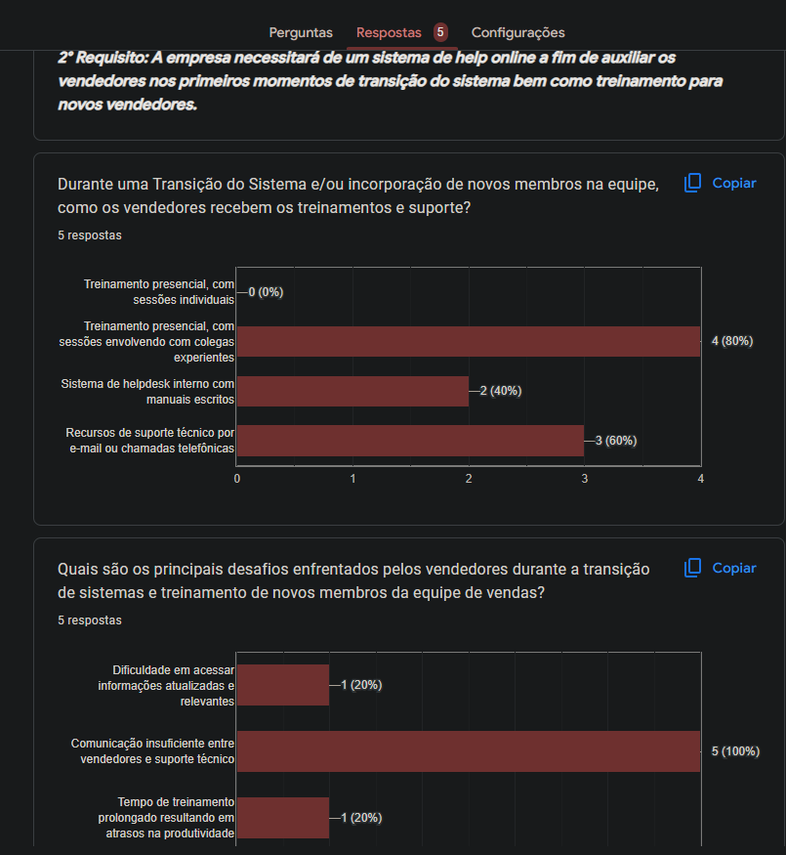
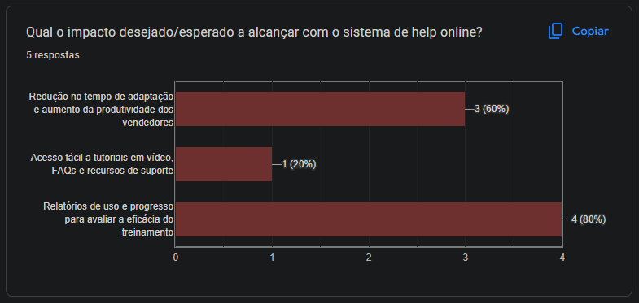
 | 2° Requisito: A empresa necessitará de um sistema de help online a fim de auxiliar os vendedores nos primeiros momentos de transição do sistema bem como treinamento para novos vendedores.
 | Pergunta: Durante uma Transição do Sistema e/ou incorporação de novos membros na equipe, como os vendedores recebem os treinamentos e suporte?
 | Treinamento presencial, com sessões envolvendo com colegas experientes

 | Pergunta: Quais são os principais desafios enfrentados pelos vendedores durante a transição de sistemas e treinamento de novos membros da equipe de vendas?
 | Comunicação insuficiente entre vendedores e suporte técnico

 | Pergunta: Qual o impacto desejado/esperado a alcançar com o sistema de help online?
 | Relatórios de uso e progresso para avaliar a eficácia do treinamento

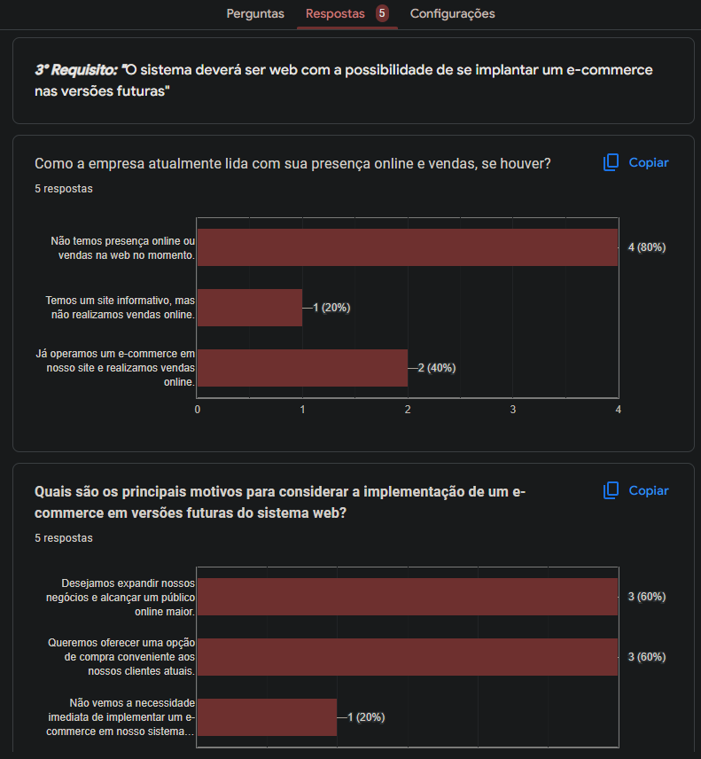
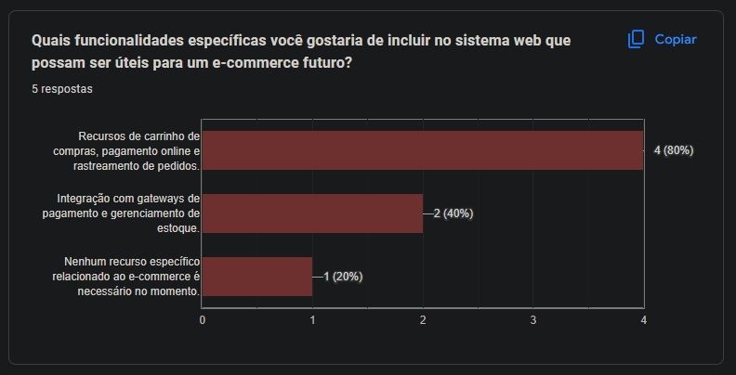
 | 3° Requisito: "O sistema deverá ser web com a possibilidade de se implantar um e-commerce nas versões futuras"
 | Pergunta: Como a empresa atualmente lida com sua presença online e vendas, se houver?
 | Não temos presença online ou vendas na web no momento

 | Pergunta: Quais são os principais motivos para considerar a implementação de um e-commerce em versões futuras do sistema web?
 | Desejamos expandir nossos negócios e alcançar um público online maior.
 | Queremos oferecer uma opção de compra conveniente aos nossos clientes atuais

 | Pergunta: Quais funcionalidades específicas você gostaria de incluir no sistema web que possam ser úteis para um e-commerce futuro?
 | Recursos de carrinho de compras, pagamento online e rastreamento de pedidos.

